入力
 | 各項目を入力後に申込書を印刷してください
地方選手権・フレッシュマンシリーズ選択
第○戦（全角数字を記入）
大会名
参加クラス
学生証有無
参加料(JMRC非会員は\1,000増)
競技運転者氏名（本名と異なる場合は（本名）を追記のこと）
フリガナ
性別
生年月日（西暦年/月/日）
年齢
血液型
郵便番号（ハイフォンなし数字のみ）
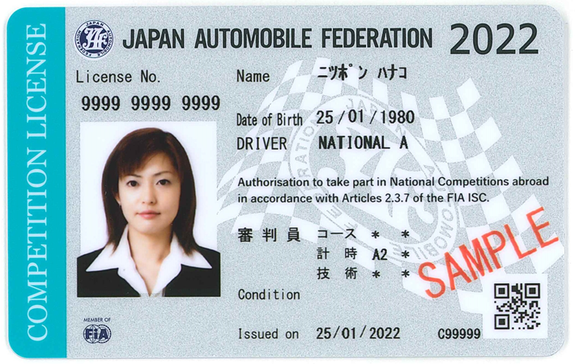
住所
緊急時連絡先（ハイフォンなし数字のみ）
本人携帯電話番号（ハイフォンなし数字のみ）
運転免許証種別
運転免許証番号
取得年月（西暦年/月）
有効年月日（西暦年/月/日）
JAFライセンス種別
JAFライセンス番号
所属クラブ
クラブ略称
クラブコード
共済保険種別
番号
重複参加
氏名1（出走順に記入） |  | ↓ここの氏名には、重複参加がある場合のみ記入
氏名2
氏名3（地方選手権は2名まで）
氏名4（地方選手権は2名まで）
参加車両名（カローラなど通称名入り15文字以内）
参加車両名読み仮名
車両名（通称名：カローラなど）
車両型式（E-排ガス記号含む）
JAF登録・公認番号
登録番号
車台番号
排気量
過給機有無
駆動方式
タイヤ1:F（メーカー銘柄） |  | ↓以降の装備品までの項目については、純正からの変更がある場合のみ記入下さい。
タイヤ1:R（メーカー銘柄）
サイズ１:F
サイズ１:R
タイヤ2:F（メーカー銘柄）
タイヤ2:R（メーカー銘柄）
サイズ2:F
サイズ2:R
ホイール:F（メーカー銘柄）
ホイール:R（メーカー銘柄）
ホイールサイズ:F
ホイールサイズ:R
ステアリング（メーカー銘柄）
直径（φ）
シート（メーカー銘柄）
シートベルト（メーカー銘柄）
ロールケージメーカー
ロールケージ素材
ロールケージ直径（ｍｍ）
ブレーキ（メーカー銘柄）
ヘルメットメーカー |  | 必須入力
ヘルメット規格 |  | 必須入力
ヘルメット製造年 |  | 必須入力
レーシングスーツ |  | 任意
レーシンググローブ |  | 任意
レーシングシューズ |  | 任意
今大会の目標や自己アピールなど

